1
工程款支付证书
工程名称 |  | 2017年阜阳市普通干线公路养护工程（第一批路面大中修工程）1标段 |  |  |  |  |  |  |  |  | ERP编号 | 7402 | 档案编号 | CD2017-056 | CD2017-056 | 56 | 7402 | 2017年阜阳市普通干线公路养护工程（第一批路面大中修工程）1标段 | 2017.6.8 | 7674472.00 | 高 翔 | 120日历天 | 阜阳市 | 阜阳办事处丁军召1826987966 | 吴跟党13705659815 | 中标通知书、施工合同及内部承包协议原件 | 中标 | 中标通知书、施工合同及内部承包协议原件 | 中标
合同金额 |  | 7,674,472.00 |  | 中标 日期 | 2017.6.8 |  | 已 供 工程资料 | 中标通知书、施工合同及内部承包协议以及补充协议原件 |  |  |  | 庐江 | 责任 单位 | 阜阳办事处丁军召1826987966
决算金额 |  |  |  | 竣工 日期 |  |  |  | （已调查） |  |  |  | 合肥 | 责任人 | 吴跟党13705659815
序号 | 工程款到账 |  |  | 开票情况 |  | 管理费 |  | 代缴税金 | 其他扣款 |  | 预留款 |  | 实际支付
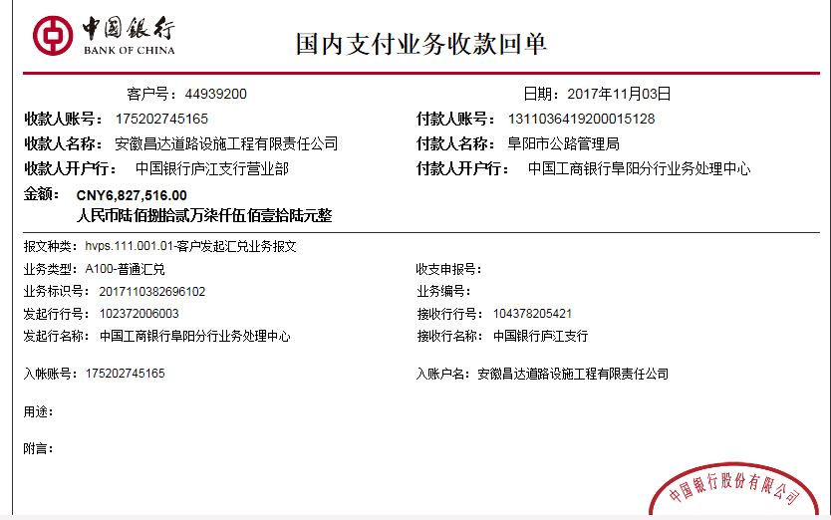
 | 日期 | 账户 | 金额 | 日期 | 金额 | 比例 | 金额 | 金额 | 金额 | 备注 | 金额 | 备注 | 户名 | 金额
1 | 2017-11-03 | 中 | 6,827,516.00 | 2017-11-01 | 7,186,859.00 | 2%全扣 | 153,489.44 | 0.00 | 500.00 | 2017.10.18办理涉税事项报告表费用500 | 322,289.06 | 暂扣 | 安徽阜阳振兴路通建筑材料有限公司 | 6,351,237.50

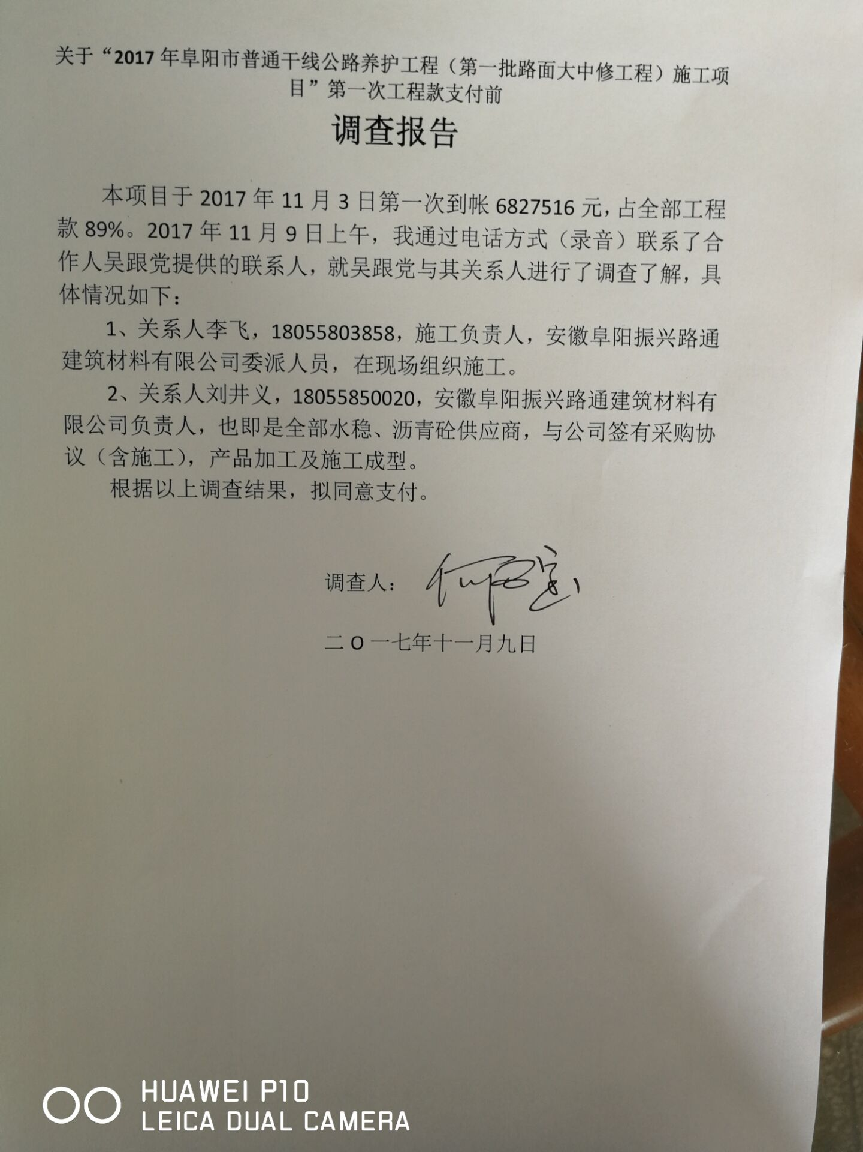

合计 |  | - | 6,827,516.00 | - | 7,186,859.00 | - | 153,489.44 | 0.00 | 500.00 | - | 322,289.06 | - | - | 6,351,237.50
本次结算 支付明细 |  | 应支付金额 |  | 6,351,237.50 |  |  |  | 实际支付金额 |  | 小写 | 6,351,237.50
 |  | 已支付金额 |  | 0.00 |  |  |  |  |  | 大写 | 陆佰叁拾伍万壹仟贰佰叁拾柒元伍角
申请部门 意见 |  |  |  |  |  |  |  | 项目管理 意见 |  | 何总、朱总已同意支付（附表背面截图）。
财务初审 意见 |  |  |  |  |  |  |  | 财务审核 意见
质安初审 意见 |  |  |  |  |  |  |  | 质安稽查 意见
总经理审批 |  |  |  |  |  |  |  | 董事长审批

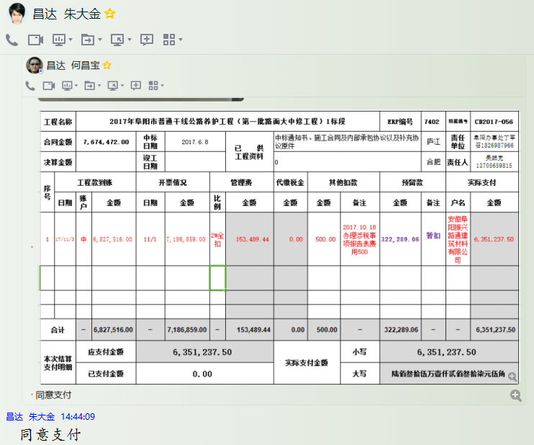
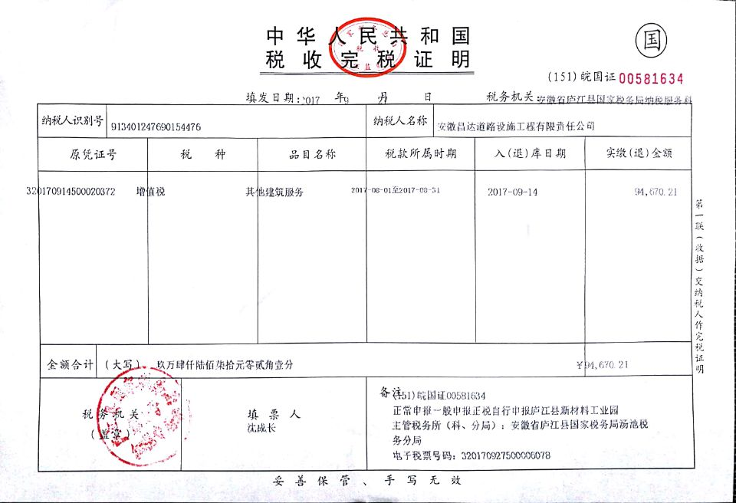

 |  |  |  |  |  |  |  |  |  |  |  |  |  |  |  |  |  | 完税证明可

2
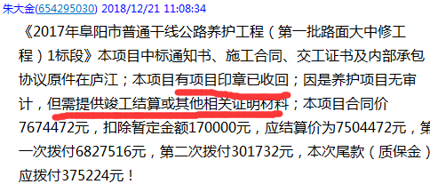
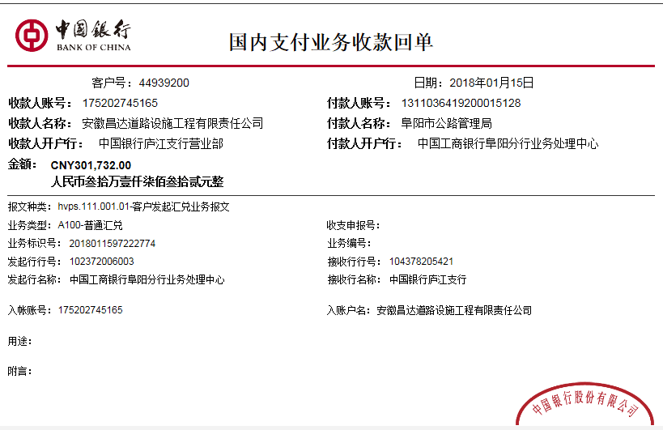
工程款支付证书
工程名称 |  | 2017年阜阳市普通干线公路养护工程（第一批路面大中修工程）1标段 |  |  |  |  |  |  |  |  | ERP编号 | 7402 | 档案编号 | CD2017-056 | CD2017-056 | 56 | 7402 | 2017年阜阳市普通干线公路养护工程（第一批路面大中修工程）1标段 | 2017.6.8 | 7674472.00 | 高 翔 | 120日历天 | 阜阳市 | 阜阳办事处丁军召1826987966 | 吴跟党13705659815 | 中标通知书、施工合同及内部承包协议原件 | 中标 | 中标通知书、施工合同及内部承包协议原件 | 中标
合同金额 |  | 7,674,472.00 |  | 中标 日期 | 2017.6.8 |  | 已 供 工程资料 | 中标通知书、施工合同、交工证书及内部承包协议原件 |  |  |  | 庐江 | 责任 单位 | 阜阳办事处丁军召1826987966
决算金额 |  | 7,504,472.00 |  | 竣工 日期 |  |  |  | （已调查）本项目有项目印章已收回；因是养护项目无审计，但需提供竣工结算或其他相关证明材料 |  |  |  |  | 责任人 | 吴跟党13705659815
序号 | 工程款到账 |  |  | 开票情况 |  | 管理费 |  | 代缴税金 | 其他扣款 |  | 预留款 |  | 实际支付
 | 日期 | 账户 | 金额 | 日期 | 金额 | 比例 | 金额 | 金额 | 金额 | 备注 | 金额 | 备注 | 户名 | 金额
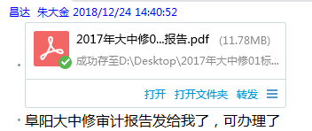
1 | 2017-11-03 | 中 | 6,827,516.00 | 2017-11-01 | 7,186,859.00 | 2%全扣 | 153,489.44 | 0.00 | 500.00 | 2017.10.18办理涉税事项报告表费用500 | 322,289.06 | 暂扣 | 安徽阜阳振兴路通建筑材料有限公司 | 6,351,237.50
 | 本次
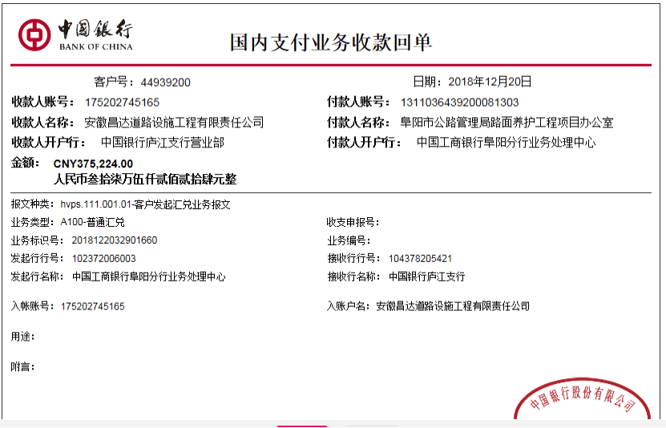
2 | 2018-01-15 | 中 | 301,732.00 | 2018-01-11 | 317,613.00 | 取整 | 0.06 | 0.00 |  |  | -322,289.06 | 退 | 12月材料 | 954,992.00
3 | 2018-12-20 | 中 | 375,224.00 |  |  | 补差丁军召 | 30,000.00 | 0.00 | 10,500.00 | 建造师费 | 3,753.00 | 1%预留损失准备金 |  |  | 110000
 |  |  |  |  |  |  |  |  |  | 管理费补差丁军召30000 +建造师占用费1500*7

 |  |  |  |  |  |  |  |  |  |  |  |  |  |  | 212289.06

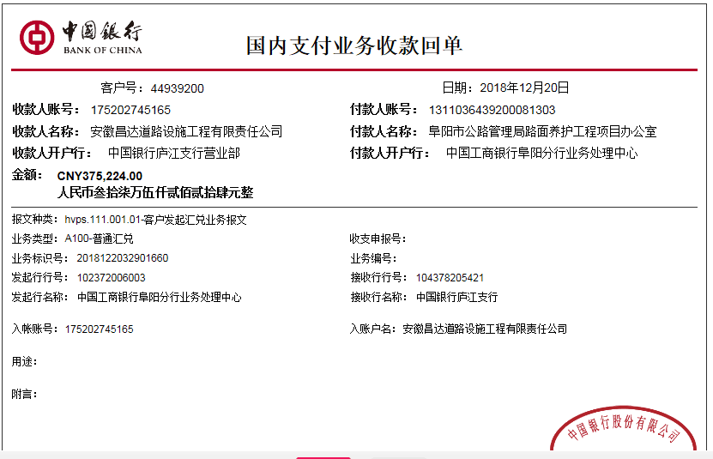

合计 |  | - | 7,504,472.00 | - | 7,504,472.00 | - | 183,489.50 | 0.00 | 11,000.00 | - | 3,753.00 | - | - | 7,306,229.50
本次结算 支付明细 |  | 应支付金额 |  | 954,992.00 |  |  |  | 实际支付金额 |  | 小写 | 0.00
 |  | 已支付金额 |  | 954,992.00 |  |  |  |  |  | 大写 | 零元整
申请部门 意见 |  |  |  |  |  |  |  | 项目管理 意见 |  | 何总、朱总已同意支付（附表背面截图）。
财务初审 意见 |  |  |  |  |  |  |  | 财务审核 意见
质安初审 意见 |  |  |  |  |  |  |  | 质安稽查 意见
总经理审批 |  |  |  |  |  |  |  | 董事长审批

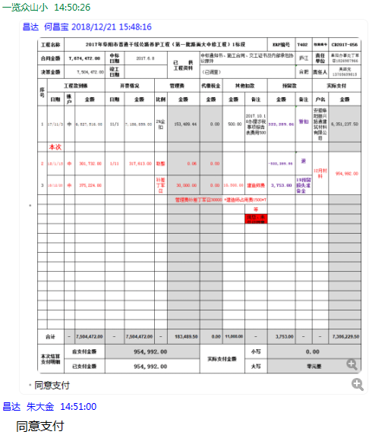

 |  |  |  |  |  |  |  |  |  |  |  |  |  |  |  |  |  | 完税证明可

